Лист1
БЛАНК РЕМНИ ЛЕТО 2016
ТМ SERGINNETTI
Цены приблизительные, возможны изменения цен в пределах 10%
Город:
Покупатель: |  |  | 0
№ П/П | НАИМЕНОВАНИЕ | ФОТО | Артикул | Цвет | Цена | Кол-во | Сумма
1 | Ремень-резинка 22 мм | 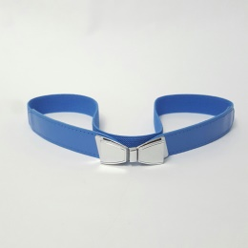 | 05/16-01 | Синий | 180 | 0 | 0
2 | Ремень-резинка 22 мм | 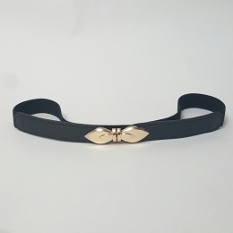 | 05/16-02 | Черный | 180 | 0 | 0
3 | Ремень-резинка 22 мм | 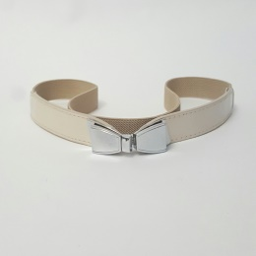 | 05/16-03 | Слоновая кость | 180 | 0 | 0
4 | Ремень 10мм | 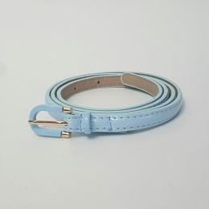 | 05/16-04 | Нежно-голубой (лак) | 120 | 0 | 0
5 | Ремень 10мм | 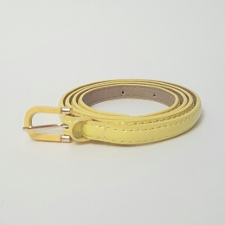 | 05/16-05 | Нежно-желтый (лак) | 120 | 0 | 0
6 | Ремень 10мм | 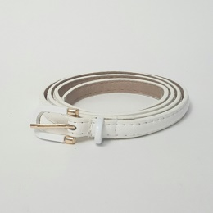 | 05/16-06 | Белый (лак) | 120 | 0 | 0
7 | Ремень 10мм | 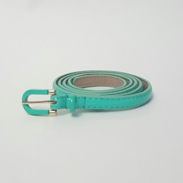 | 05/16-07 | Бирюза (лак) | 120 | 0 | 0
8 | Ремень с просточкой 10мм | 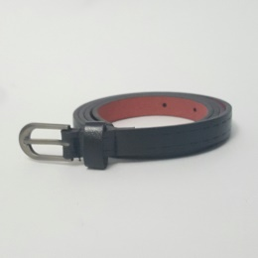 | 05/16-08 | Черный | 135 | 0 | 0
9 | Ремень с перфорацией 10мм | 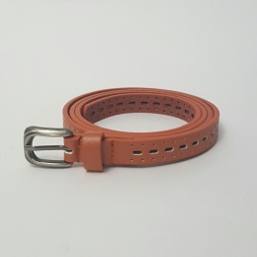 | 05/16-09 | Глина | 135 | 0 | 0
10 | Ремень с перфорацией 10мм | 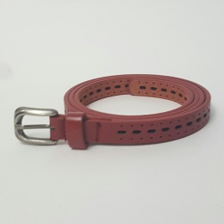 | 05/16-10 | Бордо | 135 | 0 | 0
11 | Ремень с перфорацией 10мм | 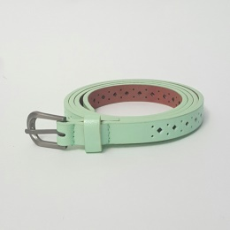 | 05/16-11 | Мята | 135 | 0 | 0
12 | Ремень с перфорацией 10мм | 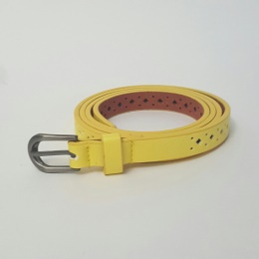 | 05/16-12 | Желтый | 135 | 0 | 0
13 | Ремень с перфорацией 10мм | 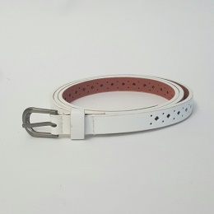 | 05/16-13 | Белый | 135 | 0 | 0
14 | Ремень с перфорацией 10мм | 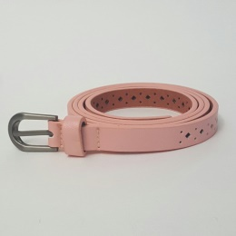 | 05/16-14 | Пудра | 135 | 0 | 0
15 | Ремень с перфорацией 10мм | 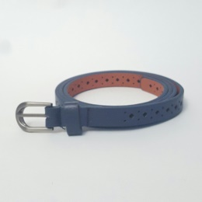 | 05/16-15 | Темно-синий | 135 | 0 | 0
16 | Ремень с перфорацией 10мм | 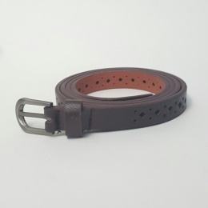 | 05/16-16 | Шоколад | 135 | 0 | 0
17 | Ремень "цветы" 10мм | 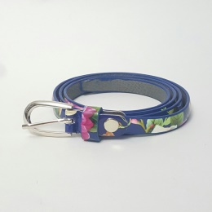 | 05/16-17 | Синий (лак) | 135 | 0 | 0
18 | Ремень "цветы" 10мм | 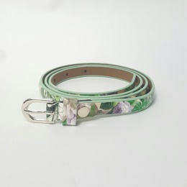 | 05/16-18 | Нежно-зеленый (лак) | 135 | 0 | 0
19 | Ремень "цветы" 10мм | 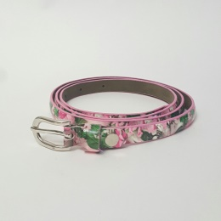 | 05/16-19 | Лавандово-розовый (лак) | 135 | 0 | 0
20 | Ремень "цветы" 10мм | 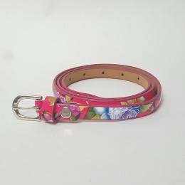 | 05/16-20 | Брусничный (лак) | 135 | 0 | 0
21 | Ремень "цветы" 10мм | 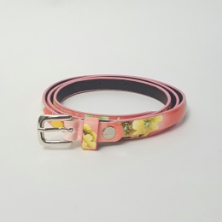 | 05/16-21 | Лососевый (лак) | 135 | 0 | 0
22 | Ремень 10мм | 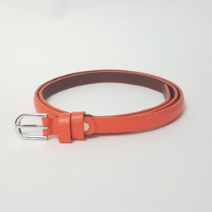 | 05/16-22 | Апельсиновый | 120 | 0 | 0
23 | Ремень 10мм | 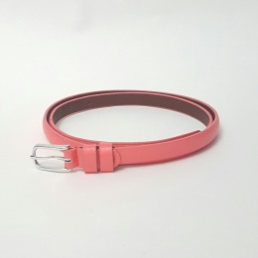 | 05/16-23 | Коралл | 120 | 0 | 0
24 | Ремень раздвижно 9 мм | 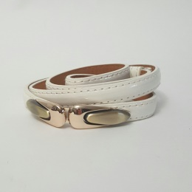 | 05/16-24 | Белый (лак) | 150 | 0 | 0
25 | Ремень раздвижно 9 мм | 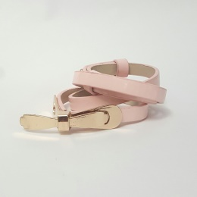 | 05/16-25 | Пудра(лак) | 150 | 0 | 0
26 | Ремень раздвижно 9 мм | 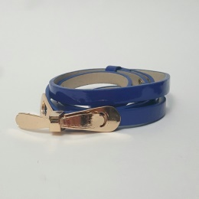 | 05/16-26 | Ярко-синий (лак) | 150 | 0 | 0
27 | Ремень раздвижно 9 мм | 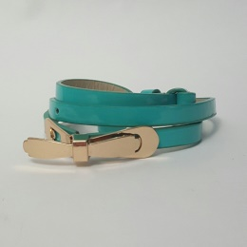 | 05/16-27 | Морская волна (лак) | 150 | 0 | 0
28 | Ремень раздвижно 9 мм | 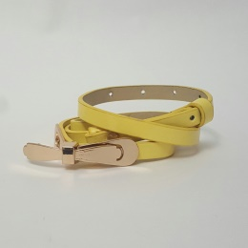 | 05/16-28 | Желтый (лак) | 150 | 0 | 0
 |  |  |  |  |  |  | 0

